Obsah
I. Seznam údajů o povinné osobě, složení společníků nebo členů, struktuře konsolidačního celku, jehož je součástí, o činnosti a finanční situaci - k příloze č. 10 k vyhlášce 163/2014 Sb. |  |  | 31.12.2016
Datum uveřejnění informace |  | 2017-02-01 | Povinná osoba výkaz vyplňuje: ANO/NE
Informace platné k datu |  | 2017-09-30
 |  | frekvence vykazování
I. Část 1 | Údaje o povinné osobě | čtvrtletně | ANO
I. Část 1a | Organizační struktura povinné osoby | čtvrtletně | ANO
I. Část 2 | Údaje o složení společníků nebo členů povinné osoby | čtvrtletně | ANO
I. Část 3 | Údaje o struktuře konsolidačního celku, jehož je povinná osoba součástí | čtvrtletně | ANO
I. Část 3a | Grafické znázornění konsolidačního celku, jehož členem je povinná osoba, z hlediska vlastnického uspořádání | čtvrtletně | ANO
I. Část 3b | Grafické znázornění konsolidačního celku, jehož členem je povinná osoba, z hlediska řízení | čtvrtletně | ANO
I. Část 4 | Údaje o činnosti povinné osoby | čtvrtletně | ANO
I. Část 5 | Údaje o finanční situaci povinné osoby | čtvrtletně | ANO
I. Část 5a | Údaje o finanční situaci povinné osoby - deriváty | čtvrtletně | ANO
I. Část 5b | Údaje o finanční situaci povinné osoby - informace povinné osoby, která je bankou nebo spořitelním a úvěrním družstvem o pohledávkách | čtvrtletně | ANO
I. Část 6 | Rozvaha povinné osoby podle výkazů předkládaných od 1.9.2014 | čtvrtletně | ANO
I. Část 7 | Výkaz zisku a ztráty povinné osoby podle výkazů předkládaných od 1.9.2014 | čtvrtletně | ANO
II. Seznam údajů o majetkoprávních vztazích mezi členy konsolidačního celku a řídicím a kontrolním systému - k příloze č. 11 k vyhlášce 163/2014 Sb.
Datum uveřejnění informace |  | (dd/mm/rrrr)
Informace platné k datu |  | (dd/mm/rrrr)
 |  | frekvence vykazování
II. Část 1 | Obsah údajů o majetkoprávních vztazích mezi členy konsolidačního celku a řídicím a kontrolním systému I* | ročně | NE
II. Část 2 | Obsah údajů o majetkoprávních vztazích mezi členy konsolidačního celku a řídicím a kontrolním systému II* | ročně | NE
II. Část 3 | Obsah údajů o majetkoprávních vztazích mezi členy konsolidačního celku a řídicím a kontrolním systému III* | ročně | NE
II. Seznam údajů o druzích a rozsahu poskytnutých investičních služeb - k příloze č. 12 k vyhlášce 163/2014 Sb.
Datum uveřejnění informace |  | (dd/mm/rrrr)
Informace platné k datu |  | (dd/mm/rrrr)
 |  | frekvence vykazování
III. Část 1 | Investiční služby poskytnuté obchodníkem s cennými papíry jiným než podle § 8a odst. 4 a 7 zákona o podnikání na kapitálovém trhu | čtvrtletně | ANO
III. Část 2 | Investiční služby poskytnuté obchodníkem s cennými papíry podle § 8a odst. 4 a 7 zákona o podnikání na kapitálovém trhu | čtvrtletně | ANO
III. Seznam údajů uveřejňovaných pobočkou banky z jiného než členského státu - k příloze č. 13 k vyhlášce 163/2014 Sb.
Datum uveřejnění informace |  | (dd/mm/rrrr)
Informace platné k datu |  | 2017-09-30
 |  | frekvence vykazování
IV. Část 1 | Údaje o zahraniční bance z jiného než členského státu | čtvrtletně | NE
IV. Část 1a | Údaje o složení společníků nebo členů zahraniční banky z jiného než členského státu | čtvrtletně | NE
IV. Část 1b | Údaje o činnosti zahraniční banky z jiného než členského státu | čtvrtletně | NE
IV. Část 1c | Výroční zpráva zahraniční banky z jiného než členského státu | čtvrtletně | NE
IV. Část 2 | Údaje o pobočce banky z jiného než členského státu I | čtvrtletně | NE
IV. Část 2a | Údaje o pobočce banky z jiného než členského státu II | čtvrtletně | NE
IV. Část 2b | Údaje o pobočce banky z jiného než členského státu III | čtvrtletně | NE
IV. Část 3 | Údaje o plnění obezřetnostních pravidel pobočky banky z jiného než členského státu | čtvrtletně | NE
IV. Část 3a | Údaje podle článku 437 odst. 1 písm. a) nařízení č. 575/2013 EU.s výjimkou úplného sesouhlasení položek, filtrů a odpočtů na rozvahu v rámci auditované účetní závěrky pobočky banky z jiného než členského státu | čtvrtletně | NE
IV. Část 3b | Údaje o plnění obezřetnostních pravidel pobočky banky z jiného než členského státu podle článku 438 písm. c) až f) nařízení č. 575/2013 EU. | čtvrtletně | NE
IV. Část 3c | Údaje o plnění obezřetnostních pravidel pobočky banky z jiného než členského státu - reálné a jmenovité hodnoty derivátů | čtvrtletně | NE
IV. Část 3d | Údaje o plnění obezřetnostních pravidel pobočky banky z jiného než členského státu - informace pobočky banky z jiného než členského státu o pohledávkách | čtvrtletně | NE
IV. Seznam údajů ověřovaných auditorem - k příloze č. 14 k vyhlášce 163/2014 Sb.
Datum uveřejnění informace |  | (dd/mm/rrrr)
Informace platné k datu |  | 2017-09-30
 |  | frekvence vykazování
V. Část 1 | Údaje o kapitálu a kapitálových požadavcích podle článku 437 odst. 1 písm. a) nařízení č. 575/2013 EU | ročně | ANO
V. Část 2 | Údaje o kapitálu a kapitálových požadavcích podle článku 438 písm. c) až f) nařízení č. 575/2013 EU | ročně | ANO
V. Část 3 | Kapitálové poměry | ročně | ANO
V. Část 4 | Poměrové ukazatele | ročně | ANO
Číselníky
Číselník 1 | CZ-NACE (OKEČ) číselník
Číselník 2 | Kódy zemí
* Tuto část uveřejňují pouze povinné osoby, kterým jsou stanoveny povinnosti na konsolidovaném základě.
Zákon č. 21/1992 Sb., o bankách
§ 11b
Uveřejňování informací ovládajícími osobami a bankami
(2) Banka, které jsou stanoveny povinnosti na konsolidovaném základě podle tohoto zákona nebo podle přímo použitelného předpisu Evropské unie upravujícího obezřetnostní požadavky, uveřejňuje každoročně informace o
a) majetkoprávních vztazích mezi členy konsolidačního celku, včetně informací o úzkém propojení,
b) řídicím a kontrolním systému podle § 8b odst. 1 písm. a) až e),
c) řídicím a kontrolním systému konsolidačního celku podle § 8b odst. 4.
Zákon č.. 87/1995 Sb., o spořitelních a úvěrních družstvech
§ 7b
Uveřejňování informací
(2) Družstevní záložna, které jsou stanoveny povinnosti na konsolidovaném základě podle tohoto zákona nebo podle přímo použitelného předpisu Evropské unie upravujícího obezřetnostní požadavky, uveřejňuje každoročně informace o
a) majetkoprávních vztazích mezi členy konsolidačního celku, včetně informací o úzkém propojení,
b) řídicím a kontrolním systému podle § 7a odst. 1 písm. a) až e),
c) řídicím a kontrolním systému konsolidačního celku podle § 7a odst. 4.
Zákon č. 256/2004 Sb., o podnikání na kapitálovém trhu
Uveřejňování údajů obchodníkem s cennými papíry
§ 16a
(2) Obchodník s cennými papíry, kterému jsou stanoveny povinnosti na konsolidovaném základě podle tohoto zákona nebo podle přímo použitelného předpisu Evropské unie upravujícího obezřetnostní požadavky, uveřejňuje každoročně informace o
a) majetkoprávních vztazích mezi členy konsolidačního celku, včetně informací o úzkém propojení,
b) řídicím a kontrolním systému podle § 12 a § 12a odst. 1,
c) řídicím a kontrolním systému konsolidačního celku podle § 12a odst. 4, 5 a 6.

I. Část 1a
I. Část 1a
Organizační struktura povinné osoby

Organizační struktura povinné osoby |  | Vyhláška č.163/2014 Sb., příloha 10

Informace platné k datu | 2017-09-30
Počet obchodních míst | 1 | Bod 1 písm. h)
Počet pracovníků (přepočtený stav) | 27
Organizační struktura povinné osoby (znázorní se níže)

General Manager
Office Manager
Marketing Comunications
Legal and compliance
Manager
Regional Sales Managers
Platform Manager
Chief Operating Officer
Risk Manager
Compliance Officer
Chier Financial Officer
/ Chief Risk Officer
Fund Accountants
IT Manager
Client administration officer
Financial Controllers
Chief Investment Officer
Investment Manager
Equity
Investment Manager
Fixed Income
Sales Director

I. Část 3a
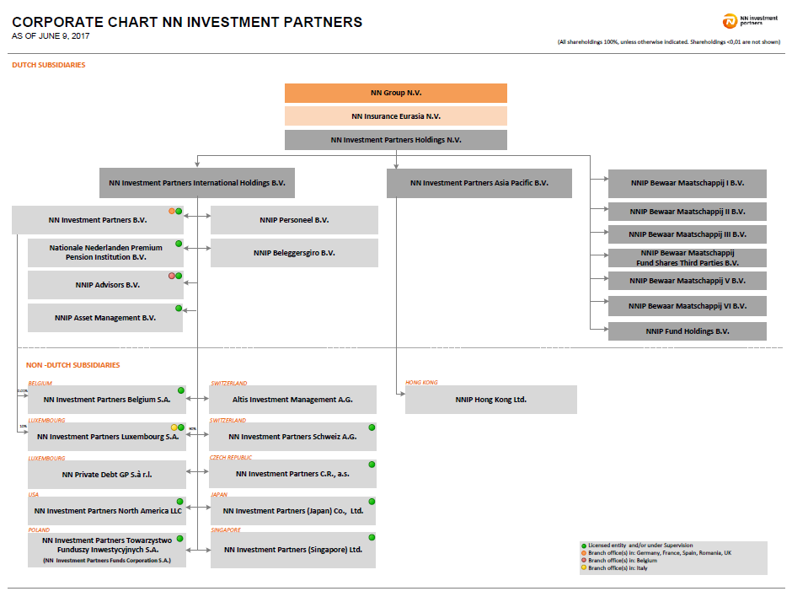
I. Část 3a
Grafické znázornění konsolidačního celku, jehož členem je povinná osoba, z hlediska vlastnického uspořádání

Grafické údaje o struktuře konsolidačního celku, jehož je povinná osoba součástí |  | Vyhláška č.163/2014 Sb., příloha 10

Informace platné k datu | 2017-09-30
Grafické znázornění konsolidačního celku, jehož členem je povinná osoba, z hlediska vlastnického uspořádání s vyznačením osob, které jsou zahrnuty do obezřetnostní konsolidace, a uvedením důvodu pro nezahrnutí do obezřetnostní konsolidace u ostatních osob |  | Bod 3 písm. c)
U daného subjektu stačí uvést příslušné číslo odůvodnění:
1 - není institucí, finanční institucí, podnikem pomocných služeb nebo společností spravující aktiva podle článku 18 odst. 8 nařízení č. 575/2013/EU
2 - nezahrnutí subjektu z důvodu jeho velikosti, tj. subjekt splňuje podmínky podle článku 19 odst. 1 nařízení č. 575/2013/EU
3 - subjekt není zarhnut z důvodů uvedených v článku 19 odst. 2 a) nařízení č. 575/2013/EU
4 - subjekt není zarhnut z důvodů uvedených v článku 19 odst. 2 b) nařízení č. 575/2013/EU
5 - subjekt není zarhnut z důvodů uvedených v článku 19 odst. 2 c) nařízení č. 575/2013/EU

I. Část 3b
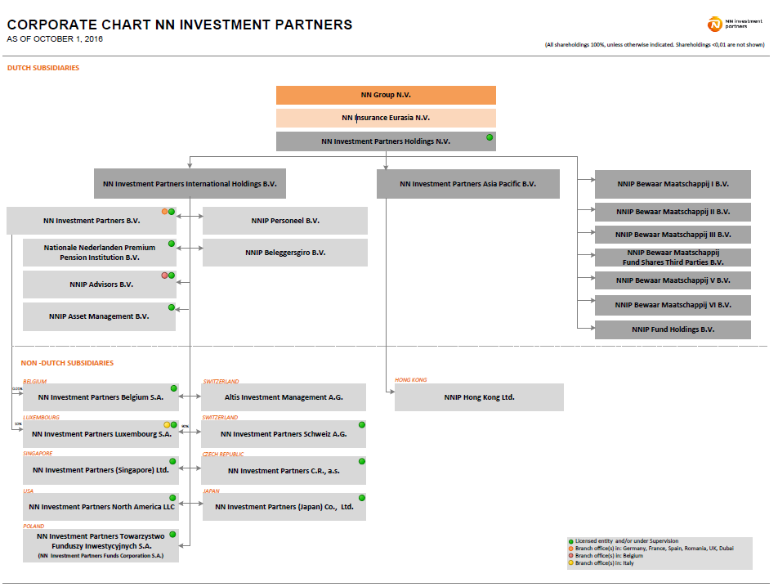
I. Část 3b
Grafické znázornění konsolidačního celku, jehož členem je povinná osoba, z hlediska řízení

Grafické údaje o struktuře konsolidačního celku, jehož je povinná osoba součástí |  | Vyhláška č.163/2014 Sb., příloha 10

Informace platné k datu | 2017-09-30
Grafické znázornění konsolidačního celku, jehož členem je povinná osoba, z hlediska řízení s vyznačením osob, které jsou zahrnuty do obezřetnostní konsolidace, a uvedením důvodu pro nezahrnutí do obezřetnostní konsolidace u ostatních osob* |  | Bod 3 písm. d)
U daného subjektu stačí uvést příslušné číslo odůvodnění:
1 - není institucí, finanční institucí, podnikem pomocných služeb nebo společností spravující aktiva podle článku 18 odst. 8 nařízení č. 575/2013/EU
2 - nezahrnutí subjektu z důvodu jeho velikosti, tj. subjekt splňuje podmínky podle článku 19 odst. 1 nařízení č. 575/2013/EU
3 - subjekt není zarhnut z důvodů uvedených v článku 19 odst. 2 a) nařízení č. 575/2013/EU
4 - subjekt není zarhnut z důvodů uvedených v článku 19 odst. 2 b) nařízení č. 575/2013/EU
5 - subjekt není zarhnut z důvodů uvedených v článku 19 odst. 2 c) nařízení č. 575/2013/EU

